Dashboard
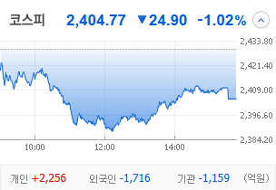
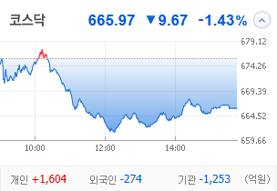
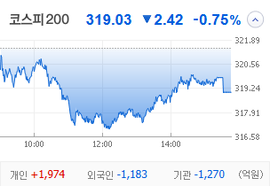
KOSPI | KOSDAQ | KOSPI 200 | 상승종목 |  |  |  |  |  |  |  | 종목별 투자정보
 |  |  | 번호 | 구분 | 종목번호 | 종목명 | 현재가 | 전일비 | 등락률 | URL | 종목명 | 코오롱모빌리티그룹우
 |  |  | 1 | KOSPI | 45014K | 코오롱모빌리티그룹우 | 9,200 | △ 1,880 | 26% | ▶ | 현재가 |  |  |  | 9,200
 |  |  | 2 |  | 003160 | 디아이 | 13,820 | △ 1,700 | 14% | ▶ | 전일비 |  |  |  | △ 1,880
 |  |  | 3 |  | 000545 | 흥국화재우 | 6,400 | △ 750 | 13% | ▶ | 등락률 |  |  |  | 26%
 |  |  | 4 |  | 001527 | 동양2우B | 9,800 | △ 1,000 | 11% | ▶ | 거래량 |  |  |  | 1,519,543
다우산업 | 나스닥 | S&P 500 | 5 |  | 001210 | 금호전기 | 897 | △ 88 | 11% | ▶ | 시가총액(억) |  |  |  | 226
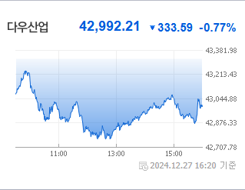
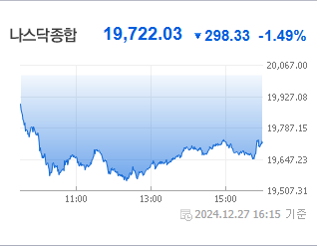
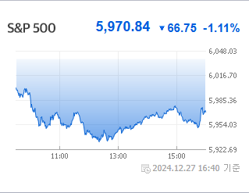
 |  |  | 6 |  | 030210 | 다올투자증권 | 3,665 | △ 355 | 11% | ▶ | 영업이익(억) |  |  |  | N/A
 |  |  | 7 |  | 006345 | 대원전선우 | 4,495 | △ 400 | 10% | ▶ | 외국인비율(%) |  |  |  | 0
 |  |  | 8 |  | 006220 | 제주은행 | 8,390 | △ 670 | 9% | ▶ | PER(배) |  |  |  | N/A
 |  |  | 9 |  | 000540 | 흥국화재 | 3,510 | △ 210 | 6% | ▶ | ROE(%) |  |  |  | N/A
 |  |  | 10 |  | 009580 | 무림P&P | 2,730 | △ 155 | 6% | ▶ | PBR(배) |  |  |  | 3.18
USD환율 | JPY환율 | EUR환율 | 1 | KOSDAQ | 115500 | 케이씨에스 | 12,610 | ▲ 2,910 | 30% | ▶
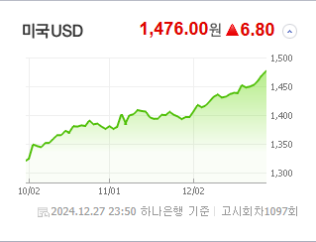
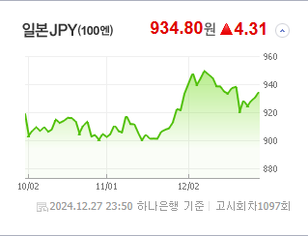
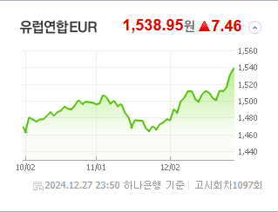
 |  |  | 2 |  | 062970 | 한국첨단소재 | 4,270 | ▲ 985 | 30% | ▶ | 종목별 전자공시 |  |  | 오늘의 리포트
 |  |  | 3 |  | 065570 | 삼영이엔씨 | 1,990 | ▲ 459 | 30% | ▶ | 파일명 |  | URL | 구분 | 개수
 |  |  | 4 |  | 065060 | 지엔코 | 300 | ▲ 69 | 30% | ▶ |  |  |  | 시황정보 | 0
 |  |  | 5 |  | 229000 | 젠큐릭스 | 2,215 | ▲ 509 | 30% | ▶ |  |  |  | 투자정보 | 0
 |  |  | 6 |  | 056360 | 코위버 | 7,120 | △ 1,240 | 21% | ▶ |  |  |  | 종목분석 | 0
WTI | 유가 | 금 | 7 |  | 115440 | 우리넷 | 8,630 | △ 1,370 | 19% | ▶ |  |  |  | 산업분석 | 0
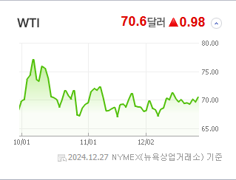
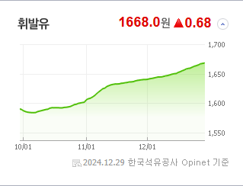
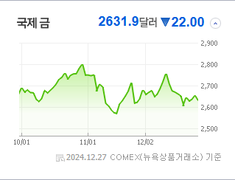
 |  |  | 8 |  | 437730 | 삼현 | 9,010 | △ 1,410 | 19% | ▶ |  |  |  | 경제분석 | 0
 |  |  | 9 |  | 030350 | 드래곤플라이 | 1,507 | △ 221 | 17% | ▶ |  |  |  | 경제전망리포트
 |  |  | 10 |  | 172670 | 에이엘티 | 9,140 | △ 1,250 | 16% | ▶ |  |  |  | 2024년 11월 경제전망보고서(Indigo Book)_FFFFF.pdf

 | 전일대비
건강관리장비와용품 | 1.17%
반도체와반도체장비 | 0.76%
종이와목재 | 0.26%
가정용품 | 0.14%
전기제품 | 0.14%
기타 | -0.12%
통신장비 | -0.29%
항공화물운송과물류 | -0.42%
양방향미디어와서비스 | -0.50%
게임엔터테인먼트 | -0.51%
레저용장비와제품 | -0.55%
포장재 | -0.68%
무선통신서비스 | -0.72%
전기장비 | -0.73%
전문소매 | -0.73%
전자장비와기기 | -0.88%
생물공학 | -0.96%
증권 | -0.99%
부동산 | -1.00%
다각화된통신서비스 | -1.02%
은행 | -1.04%
사무용전자제품 | -1.04%
제약 | -1.09%
판매업체 | -1.14%
손해보험 | -1.17%
기타금융 | -1.19%
IT서비스 | -1.23%
업종별 시세 |  |  | 주요 뉴스 |  |  |  |  |  |  |  | 종목별 뉴스공시
 |  |  | 어제의 증시 뉴스는 "여행과 항공주가 탄핵과 항공 참사로 투자 심리가 크게 위축됨"으로 요약할 수 있습니다. |  |  |  |  |  |  |  | 제목 |  |  | URL | 종목명
 |  |  |  |  |  |  |  |  |  |  | [특징주]금호전기, 유상증자로 재무구조 개선기대…9% 상승 |  |  | ▶ | 금호전기
 |  |  |  |  |  |  |  |  |  |  | 이미 목표가 넘어선 조선주…"고밸류 부담" VS "주도주 부상" |  |  | ▶ | 다올투자증권
 |  |  |  |  |  |  |  |  |  |  | "AI 열풍 이어 받는다"…양자컴 관련주 '들썩' |  |  | ▶ | 케이씨에스
 |  |  | 출처 |  | 제목 |  |  |  |  | URL | "AI 열풍 이어 받는다"…양자컴 관련주 '들썩' |  |  | ▶ | 한국첨단소재
 |  |  | 매일경제 |  | “여행·항공株 어쩌나”…연말 덮친 탄핵·항공 참사에 투자심리 추락 위기 |  |  |  |  | ▶ | ‘성장성’ 주목한 진단 기업…동반진단 사업 박차 |  |  | ▶ | 젠큐릭스
 |  |  | MBN |  | 최상목 권한대행, 무안공항 사고 관련 3차 중대본 회의 주재 |  |  |  |  | ▶ | "AI 열풍 이어 받는다"…양자컴 관련주 '들썩' |  |  | ▶ | 코위버
 |  |  | MBN |  | 곧장 무안 내려간 최상목 권한대행…"특별재난지역 선포 준비" |  |  |  |  | ▶ | "AI 열풍 이어 받는다"…양자컴 관련주 '들썩' |  |  | ▶ | 우리넷
 |  |  | MBN |  | 무안 제주항공 여객기 사고, 원인 규명 얼마나 걸리나 |  |  |  |  | ▶ | SKT·KT 키즈폰 출격···미래 고객 선점 나선다 |  |  | ▶ | 에이엘티
 |  |  | MBN |  | 괌 추락 사고 이후 최악…국내 역대 항공기 사고는 |  |  |  |  | ▶
 |  |  | MBN |  | 사고 기종은 '보잉 737-800'…2년 전 이어 올해도 사고 다수 발생 |  |  |  |  | ▶
 |  |  | MBN |  | 인명피해 왜 컸나 / 수동 랜딩기어 불가능? / 회항 불가능?/ 활주로 짧았나?[뉴스추적] |  |  |  |  | ▶
 |  |  | MBN |  | 제주항공 "이상징후 없었다…260명 유가족 지원팀 투입" |  |  |  |  | ▶
 |  |  | MBN |  | 여객기에 치명적인 '버드 스트라이크'…"최근 6년간 10건 발생" 전국 공항서 가장 많아 |  |  |  |  | ▶
 |  |  | MBN |  | 181명 탑승 제주항공 여객기 사고 "구조자 2명 외 대부분 사망 추정" |  |  |  |  | ▶
 |  |  | 파이낸셜뉴스 |  | HD현대일렉 376%·제닉 512% 상승… 이차전지 '악몽의 해' [2024 증시결산 下] |  |  |  |  | ▶
 |  |  | 파이낸셜뉴스 |  | 코스피 6개월째 하락…'1월 효과' 나타날까 |  |  |  |  | ▶
 |  |  | 디지털타임스 |  | `일장춘몽` 된 산타랠리, 연초 변동성 유의[가상자산 나침반] |  |  |  |  | ▶
 |  |  | 파이낸셜뉴스 |  | 양자컴퓨팅 관련 ETF 수익률 12%… 美 대형기술주 강세[ETF 스퀘어] |  |  |  |  | ▶
 |  |  | 파이낸셜뉴스 |  | 하이일드-月지급 장점 동시에 꾸준한 성과에 현금 흐름까지[이런 펀드 어때요?] |  |  |  |  | ▶
 |  |  | 파이낸셜뉴스 |  | 40대 직장인 "돈을 모아두기는 했지만… 노후 대책 어떻게 해야할지"[재테크 Q&A] |  |  |  |  | ▶

